Лист1
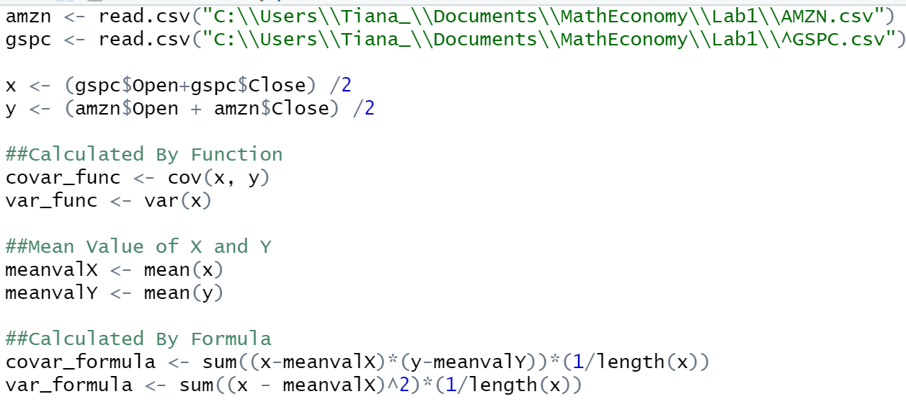
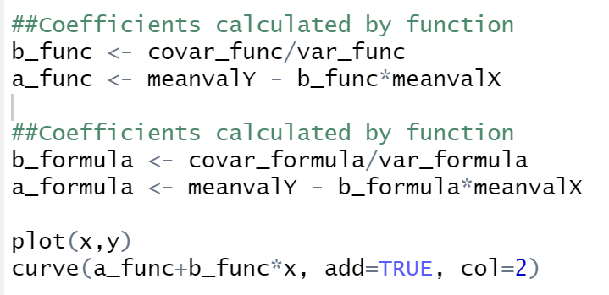
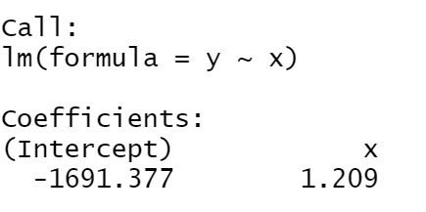
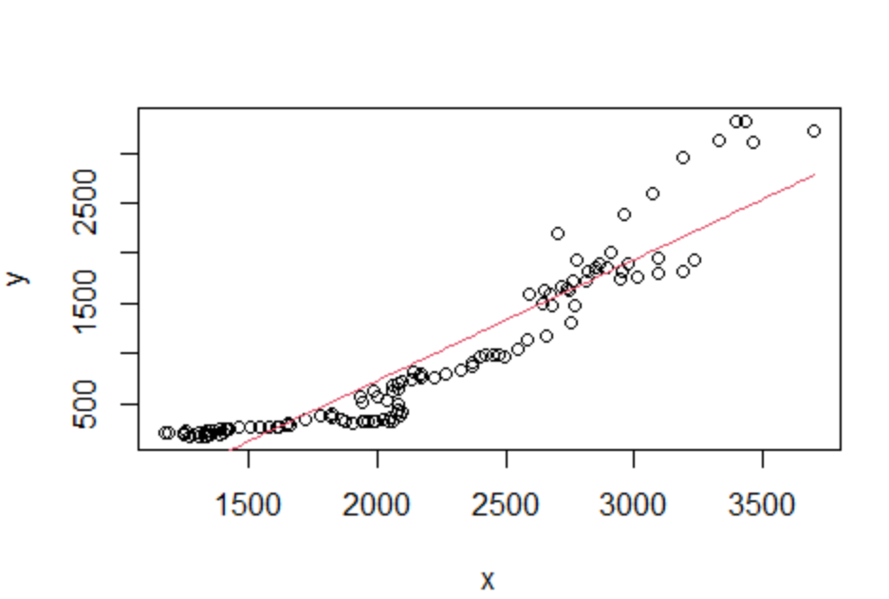
Amazon,com, Inc, (AMZN) |  |  |  | Скаженик Тетяна, ПМ-3

 | Дані ^GSPC про щомісячний прибуток | Дані про щомісячний прибуток компанії
 | X | Y | X_i - X_c | Y_i - Y_c | (X_i - X_c)*(Y_i - Y_c) | (X_i - X_c)^2 | Y^
1 | 1271.869995 | 175.504997 | -896.24571288 | -754.53525185 | 676248.98469 | 803256.37786 | -153.5893085
2 | 1308.179993 | 171.9049985 | -859.93571488 | -758.13525035 | 651947.57849 | 739489.43373 | -109.68774614
3 | 1327.2349855 | 176.830002 | -840.88072238 | -753.21024685 | 633359.97648 | 707080.38928 | -86.648804034
4 | 1346.5449825 | 188.695 | -821.57072538 | -741.34524885 | 609067.55386 | 674978.45681 | -63.301542004
5 | 1355.204956 | 196.6300045 | -812.91075188 | -733.41024435 | 596197.07318 | 660823.89053 | -52.830972254
6 | 1332.919983 | 200.2750015 | -835.19572488 | -729.76524735 | 609496.81476 | 697551.89886 | -79.775207613
7 | 1306.460022 | 214.0350035 | -861.65568588 | -716.00524535 | 616949.99078 | 742450.52102 | -111.76732251
8 | 1255.7399905 | 220.114998 | -912.37571738 | -709.92525085 | 647718.56004 | 832429.44967 | -173.09171659
9 | 1175.2700195 | 215.7549975 | -992.84568838 | -714.28525135 | 709175.03208 | 985742.56094 | -270.38606099
10 | 1192.255005 | 215.259995 | -975.86070288 | -714.78025385 | 697525.96093 | 952304.11143 | -249.84991554
11 | 1248.9799805 | 200.199997 | -919.13572738 | -729.84025185 | 670822.25076 | 844810.48535 | -181.26508527
12 | 1252.255005 | 182.475006 | -915.86070288 | -747.56524285 | 684665.62877 | 838800.82709 | -177.30533038
13 | 1285.6350095 | 185.1650005 | -882.48069838 | -744.87524835 | 657338.02938 | 778772.18302 | -136.94635406
14 | 1339.0650025 | 176.75 | -829.05070538 | -753.29024885 | 624515.81217 | 687325.0721 | -72.345409439
15 | 1387.1849975 | 191.199997 | -780.93071038 | -738.84025185 | 576983.04274 | 609852.77442 | -14.164658187
16 | 1403.1900025 | 214.959999 | -764.92570538 | -715.08024985 | 546983.26453 | 585111.33476 | 5.1866159491
17 | 1354.0949705 | 221.154999 | -814.02073738 | -708.88524985 | 577047.29381 | 662629.76089 | -54.173029547
18 | 1336.0150145 | 218.395004 | -832.10069338 | -711.64524485 | 592160.50169 | 692391.56393 | -76.033078009
19 | 1370.824951 | 231.300003 | -797.29075688 | -698.74024585 | 557099.13948 | 635672.55101 | -33.945204629
20 | 1392.949951 | 241.2050015 | -775.16575688 | -688.83524735 | 533961.49588 | 600881.95064 | -7.1943888521
21 | 1423.6050415 | 251.2950055 | -744.51066638 | -678.74524335 | 505333.07343 | 554296.13236 | 29.869958203
22 | 1426.530029 | 244.1449965 | -741.58567888 | -685.89525235 | 508650.09636 | 549949.31912 | 33.406491616
23 | 1414.1900025 | 243.1399995 | -753.92570538 | -686.90024935 | 517871.75502 | 568403.96924 | 18.486456562
24 | 1421.2649535 | 251.704994 | -746.85075438 | -678.33525485 | 506615.19681 | 557786.04932 | 27.040612983
25 | 1462.149963 | 260.7899935 | -705.96574488 | -669.25025535 | 472467.75503 | 498387.63295 | 76.473713873
26 | 1506.3950195 | 266.599991 | -661.72068838 | -663.44025785 | 439012.14413 | 437874.26943 | 129.96936836
27 | 1541.9349975 | 264.8799895 | -626.18071038 | -665.16025935 | 416510.52372 | 392102.28206 | 172.9399177
28 | 1583.375 | 260.3950045 | -584.74070788 | -669.64524435 | 391568.83421 | 341921.69546 | 223.04404754
29 | 1614.1450195 | 261.550003 | -553.97068838 | -668.49024585 | 370324.00167 | 306883.52359 | 260.24735254
30 | 1618.994995 | 273.3249965 | -549.12071288 | -656.71525235 | 360615.94753 | 301533.55732 | 266.11134355
31 | 1647.7550045 | 290.1100005 | -520.36070338 | -639.93024835 | 332994.55415 | 270775.26163 | 300.88439286
32 | 1661.1950075 | 292.029999 | -506.92070038 | -638.01024985 | 323420.60271 | 256968.59648 | 317.13438356
33 | 1658.75 | 298.685013 | -509.36570788 | -631.35523585 | 321590.70664 | 259453.42437 | 314.17818265
34 | 1719.4750365 | 339.125 | -448.64067138 | -590.91524885 | 265108.61398 | 201278.45202 | 387.59939234
35 | 1782.255005 | 379.625 | -385.86070288 | -550.41524885 | 212383.6148 | 148888.48203 | 463.50517186
36 | 1827.455017 | 398.8950045 | -340.66069088 | -531.14524435 | 180940.3059 | 116049.70631 | 518.15544052
37 | 1814.2249755 | 378.744995 | -353.89073238 | -551.29525385 | 195098.28115 | 125238.65047 | 502.15930932
38 | 1821.0650025 | 360.5400085 | -347.05070538 | -569.50024035 | 197645.46013 | 120444.19211 | 510.42942467
39 | 1865.01001 | 347.5549925 | -303.10569788 | -582.48525635 | 176554.60013 | 91873.064089 | 563.56229698
40 | 1878.954956 | 321.1100005 | -289.16075188 | -608.93024835 | 176078.72846 | 83613.94043 | 580.42280236
41 | 1903.9799805 | 308.3399965 | -264.13572738 | -621.70025235 | 164213.24837 | 69767.68248 | 610.67996938
42 | 1942.0499875 | 318.6849975 | -226.06572038 | -611.35525135 | 138206.46531 | 51105.709932 | 656.70951712
43 | 1946.4800415 | 319.4249875 | -221.63566638 | -610.61526135 | 135334.12035 | 49122.368613 | 662.06579095
44 | 1966.585022 | 326.3650055 | -201.53068588 | -603.67524335 | 121659.08584 | 40614.617353 | 686.37424878
45 | 1988.1799925 | 331.2100065 | -179.93571538 | -598.83024235 | 107750.94805 | 32376.861671 | 712.48421839
46 | 1994.744995 | 313.75 | -173.37071288 | -616.29024885 | 106846.67979 | 30057.404086 | 720.42180811
47 | 2042.88501 | 322.4400025 | -125.23069788 | -607.60024635 | 76090.202885 | 15682.727692 | 778.62676507
48 | 2062.3399655 | 324.2350005 | -105.77574238 | -605.80524835 | 64079.499884 | 11188.507677 | 802.149293
49 | 2026.944946 | 333.554993 | -141.17076188 | -596.48525585 | 84206.278021 | 19929.184011 | 759.35400956
50 | 2050.585022 | 365.104996 | -117.53068588 | -564.93525285 | 66397.227748 | 13813.462124 | 787.93666801
51 | 2086.5599365 | 376.475006 | -81.555771383 | -553.56524285 | 45146.440392 | 6651.3438459 | 831.43308882
52 | 2076.5699465 | 396.9400025 | -91.545761383 | -533.10024635 | 48803.067946 | 8380.6264273 | 819.35442748
53 | 2097.384888 | 426.525009 | -70.730819883 | -503.51523985 | 35614.045739 | 5002.8488814 | 844.52128241
54 | 2085.875 | 432.244995 | -82.240707883 | -497.79525385 | 40939.034058 | 6763.5340332 | 830.60494824
55 | 2085.420044 | 487.750015 | -82.695663883 | -442.29023385 | 36575.484518 | 6838.5728251 | 830.05487167
56 | 2038.335022 | 525.1700135 | -129.78068588 | -404.87023535 | 52544.336838 | 16843.026428 | 773.12548187
57 | 1945.0599975 | 505.515015 | -223.05571038 | -424.52523385 | 94692.777613 | 49753.849935 | 660.34884924
58 | 1999.5050655 | 568.450012 | -168.61064238 | -361.59023685 | 60967.962116 | 28429.548725 | 726.1770971
59 | 2080.584961 | 645.9649965 | -87.530746883 | -284.07525235 | 24865.31901 | 7661.63165 | 824.20888683
60 | 2063.4349365 | 674.8200075 | -104.68077138 | -255.22024135 | 26716.651738 | 10958.063897 | 803.47319662
61 | 1989.2199705 | 621.644989 | -178.89573738 | -308.39525985 | 55170.597417 | 32003.684854 | 713.74163127
62 | 1934.5849605 | 565.335022 | -233.53074738 | -364.70522685 | 85169.884202 | 54536.609973 | 647.68372901
63 | 1998.414978 | 574.9649965 | -169.70072988 | -355.07525235 | 60256.529488 | 28798.337723 | 724.85909801
64 | 2060.960083 | 625.0400085 | -107.15562488 | -305.00024035 | 32682.491345 | 11482.327944 | 800.48090961
65 | 2082.0599365 | 693.3549805 | -86.055771383 | -236.68526835 | 20368.133343 | 7405.5957884 | 825.99224493
66 | 2096.400024 | 718.2600095 | -71.715683883 | -211.78023935 | 15187.964698 | 5143.1393149 | 843.33050658
67 | 2136.470093 | 738.0650025 | -31.645614883 | -191.97524635 | 6075.1747133 | 1001.4449413 | 891.77828212
68 | 2172.0499265 | 764.514984 | 3.9342186167 | -165.52526485 | -651.21257852 | 15.478076124 | 934.79701981
69 | 2169.800049 | 804.105011 | 1.6843411167 | -125.93523785 | -212.11789915 | 2.8370049973 | 932.07674598
70 | 2145.23999 | 812.9100035 | -22.875717883 | -117.13024535 | 2679.4384483 | 523.29846868 | 902.38175779
71 | 2163.7449955 | 774.7850035 | -4.3707123833 | -155.25524535 | 678.57602345 | 19.103126738 | 924.75572358
72 | 2219.5 | 760.534973 | 51.384292117 | -169.50527585 | -8709.9086098 | 2640.3454763 | 992.16778478
73 | 2265.2200925 | 790.6999815 | 97.104384617 | -139.34026735 | -13530.550914 | 9429.2615118 | 1047.4468705
74 | 2324.6149905 | 837.125 | 156.49928262 | -92.915248854 | -14541.16979 | 24492.02546 | 1119.2598411
75 | 2371.424927 | 869.794983 | 203.30921912 | -60.245265854 | -12248.417956 | 41334.638578 | 1175.8566315
76 | 2373.2700195 | 906.494995 | 205.15431162 | -23.545253854 | -4830.4103463 | 42088.291575 | 1178.0874894
77 | 2400.1500245 | 961.2099915 | 232.03431662 | 31.169742646 | 7232.4499339 | 53839.924088 | 1210.5874695
78 | 2419.529907 | 983.2950135 | 251.41419912 | 53.254764646 | 13389.004003 | 63209.099517 | 1234.0192285
79 | 2450.844971 | 980.2850035 | 282.72926312 | 50.244754646 | 14205.662456 | 79935.836222 | 1271.8815339
80 | 2474.375 | 988.3549805 | 306.25929212 | 58.314731646 | 17859.428434 | 93794.754008 | 1300.3311371
81 | 2496.8900145 | 972.774994 | 328.77430662 | 42.734745146 | 14050.086204 | 108092.54469 | 1327.5535103
82 | 2548.2299805 | 1034.6400145 | 380.11427262 | 104.59976565 | 39759.863834 | 144486.86025 | 1389.6274525
83 | 2584.0250245 | 1141.075012 | 415.90931662 | 211.03476315 | 87771.324122 | 172980.55965 | 1432.9063961
84 | 2659.3551025 | 1170.76001 | 491.23939462 | 240.71976115 | 118251.02974 | 241316.14282 | 1523.9862171
85 | 2753.7700195 | 1311.4450075 | 585.65431162 | 381.40475865 | 223371.34137 | 342990.97272 | 1638.1410669
86 | 2765.1400145 | 1478.7249755 | 597.02430662 | 548.68472665 | 327578.11848 | 356438.02269 | 1651.8882597
87 | 2678.045044 | 1480.469971 | 509.92933612 | 550.42972215 | 280680.26279 | 260027.92783 | 1546.5837847
88 | 2640.75 | 1491.875 | 472.63429212 | 561.83475115 | 265542.36989 | 223383.17408 | 1501.4912264
89 | 2674.1149905 | 1596.419983 | 505.99928262 | 666.37973415 | 337187.66743 | 256035.27401 | 1541.8320497
90 | 2718.535034 | 1668.415039 | 550.41932612 | 738.37479015 | 406415.75441 | 302961.43456 | 1595.5392768
91 | 2760.619995 | 1730.069946 | 592.50428712 | 800.02969715 | 474021.02538 | 351061.33025 | 1646.4232107
92 | 2861.344971 | 1898.3549805 | 693.22926312 | 968.31473165 | 671264.10788 | 480566.81124 | 1768.2074041
93 | 2905.4699705 | 2014.75 | 737.35426262 | 1084.7097511 | 799815.35871 | 543691.3086 | 1821.5579005
94 | 2819.0150145 | 1810 | 650.89930662 | 879.95975115 | 572765.19187 | 423669.90735 | 1717.0272518
95 | 2738.875 | 1656.8500365 | 570.75929212 | 726.80978765 | 414833.4399 | 325766.16954 | 1620.1318501
96 | 2648.675049 | 1635.714966 | 480.55934112 | 705.67471715 | 339118.57711 | 230937.28033 | 1511.0732163
97 | 2590.5300295 | 1591.9649655 | 422.41432162 | 661.92471665 | 279606.48014 | 178433.85911 | 1440.7714443
98 | 2743.405029 | 1639.3549805 | 575.28932112 | 709.31473165 | 408061.19043 | 330957.80299 | 1625.6090013
99 | 2816.3099365 | 1717.9400025 | 648.19422862 | 787.89975365 | 510712.07304 | 420155.75801 | 1713.7566058
100 | 2897.2299805 | 1863.3150025 | 729.11427262 | 933.27475365 | 680463.94316 | 531607.62253 | 1811.5951229
101 | 2852.1950685 | 1854.079956 | 684.07936062 | 924.03970715 | 632116.49205 | 467964.57162 | 1757.1444727
102 | 2846.6450195 | 1826.8200075 | 678.52931162 | 896.77975865 | 608491.35231 | 460402.02672 | 1750.4340393
103 | 2975.8948975 | 1894.8800045 | 807.77918962 | 964.83975565 | 779377.47593 | 652507.21918 | 1906.707019
104 | 2953.3900145 | 1824.005005 | 785.27430662 | 893.96475615 | 702007.55402 | 616655.73663 | 1879.4968957
105 | 2942.875 | 1752.955017 | 774.75929212 | 822.91476815 | 637560.86324 | 600251.96072 | 1866.7834396
106 | 3010.625 | 1761.330017 | 842.50929212 | 831.28976815 | 700369.3541 | 709821.9073 | 1948.698367
107 | 3095.8499755 | 1794.4050295 | 927.73426762 | 864.36478065 | 801900.82673 | 860690.87131 | 2051.7418752
108 | 3187.3150635 | 1826.119995 | 1019.1993556 | 896.07974615 | 913283.89985 | 1038767.3265 | 2162.3301563
109 | 3235.094971 | 1941.8599855 | 1066.9792631 | 1011.8197366 | 1079590.677 | 1138444.7479 | 2220.0997158
110 | 3094.9399415 | 1947.174988 | 926.82423362 | 1017.1347391 | 942705.12509 | 859003.16002 | 2050.6415746
111 | 2779.4350585 | 1928.1049805 | 611.31935062 | 998.06473165 | 610136.28362 | 373711.34844 | 1669.1720604
112 | 2705.255005 | 2203.4849855 | 537.13929712 | 1273.4447366 | 684017.21076 | 288518.62451 | 1579.4827069
113 | 2956.7000735 | 2389.585083 | 788.58436562 | 1459.5448341 | 1150974.2371 | 621865.3017 | 1883.49901
114 | 3069.535034 | 2603.410034 | 901.41932612 | 1673.3697851 | 1508407.8641 | 812556.8015 | 2019.9251
115 | 3188.5200195 | 2961.334961 | 1020.4043116 | 2031.2947121 | 2072741.8824 | 1041224.9592 | 2163.7870402
116 | 3394.2850345 | 3315.7349855 | 1226.1693266 | 2385.6947366 | 2925265.7087 | 1503491.2175 | 2412.5726678
117 | 3435.2199705 | 3319.155029 | 1267.1042626 | 2389.1147801 | 3027257.5218 | 1605553.2123 | 2462.0661336
118 | 3327.915039 | 3122.074951 | 1159.7993311 | 2192.0347021 | 2542320.3813 | 1345134.4885 | 2332.3262712
119 | 3458.914917 | 3114.8900145 | 1290.7992091 | 2184.8497656 | 2820202.3495 | 1666162.5983 | 2490.7151347
120 | 3700.9700925 | 3222.714966 | 1532.8543846 | 2292.6747171 | 3514336.4927 | 2349642.5644 | 2783.3783395
Разом | 260173.88495 | 111604.82986 | -1.4097167877E-11 | 1.7735146685E-11 | 57052261.961 | 47186646.808
Сер | 2168.1157079 | 930.04024885

 | b | a |  |  | формули | функції
функція | 1.2090764193 | -1691.3773279 |  | cov(x,y) | 475435.5 | 475435.51635
формула | 1.2090764193 | -1691.3773279 |  | var(x) | 393222.057 | 393222.05673

Прогноз
1)Обираємо максимальне значення X з усіх наявних. І знаходимо для нього Y.
2) Потім збільшуємо X на 10%, і для нього знаходимо значення за формулою Y^=a+bX

1) X | 3700.9700925 | Y | 3222.714966
2) X | 4071.0671018 | Y^ | 3230.8539063
Тепер порахуємо наскільки збільшилася ціна компанії, за умови,
Linear Regression
що ринок зріс на 10% від максимального значення.
Знайдемо різницю у відсотках.

(Y^-Y)/Y*100% = |  | 0.25%

 | Висновок.
 | a) a = -1691,37733
 | b = 1,209076419
 | b) З обчислень отримали таку економічну модель:

 | c) В рівнянні прямої коефіцієнт b є нахилом регресії (або тангенсом кута нахилу прямої до осі Ox).
 | Так як b > 0, то між змінною X та залежною змінною Y існує позитивний зв'язок.
 | Якщо вартість ціни всього ринку збільшується на 1 ум.о., то ціна компанії Amazon збільшується в середньому на 1.2 ум.о.
 | Отже, прослідковується залежність, тобто кожна з цих акцій буде залежати від глобальних змін.
 | d) Якщо ринок збільшиться на 10%, то вартість акції збільшиться на 0,25%.

